Overzicht
 |  | HAGER
 |  | Installatiemateriaal werkruimte elektrische installaties

 |  |  | Referentie | Omschrijving | Tarief | % EXTRA korting | Educatief of didactisch materiaal? | Welk type educatief materiaal?
Divers schakelmateriaal | 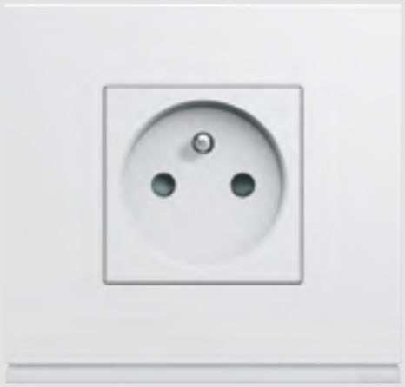 | Schakelmateriaal gallery | WXA450 | Montagekader gallery 45x45 mm met schroeven | 2.39 | 10% | Ja | website + brochures downloadbaar + how-to video's
 |  |  | WXA455 | Montagekader gallery 5M asafstand 71mm | 4.71
 |  |  | WXA458 | Montagekader gallery 8M asafstand 71mm | 9.86
 |  |  | WXF100 | Enkelvoudig stopcontact gallery 2P+A | 4.23
 |  |  | WXD100B | Centraalplaat voor stopcontact gallery 2P+A polarwit | 1.13
 |  |  | WXD100T | Centraalplaat voor stopcontact gallery 2P+A titanium | 2.89
 |  |  | WXD100N | Centraalplaat voor stopcontact gallery 2P+A zwart | 2.89
 |  |  | WXF105 | Enkel stopcontact gallery 2P+A, aansluiting onderaan | 4.23
 |  |  | WXD105B | Centraalplaat voor stopcontact gallery 2P+A aansluiting onderaan polarwit | 1.13
 |  |  | WXD105T | Centraalplaat voor stopcontact gallery 2P+A aansluiting onderaan titanium | 2.89
 |  |  | WXD105N | Centraalplaat voor stopcontact gallery 2P+A aansluiting onderaan zwart | 2.89
 |  |  | WXF122 | Dubbel sopcontact gallery 2P+A | 15.74
 |  |  | WXF123 | Drievoudig stopcontact gallery 2P+A | 24.38
 |  |  | WXF003 | Wisselschakelaar/drukknop gallery 10 A 2M | 4.98
 |  |  | WXD010B | Centraalplaat schakelaar/drukknop gallery 1M polarwit | 1.74
 |  |  | WXD010T | Centraalplaat schakelaar/drukknop gallery 1M titanium | 2.98
 |  |  | WXD010N | Centraalplaat schakelaar/drukknop gallery 1M zwart | 2.98
 |  |  | WXF023 | Drukknop met verklikker gallery 10A 2M | 8.35
 |  |  | WXD011B | Centraalplaat schakelaar/drukknop met lampje gallery 1M polarwit | 4.3
 |  |  | WXD011T | Centraalplaat schakelaar/drukknop met lampje gallery 1M titanium | 6.35
 |  |  | WXD011N | Centraalplaat schakelaar/drukknop met lampje gallery 1M zwart | 6.35
 |  |  | WXA690 | Signalisatielampje 250V blauw gallery | 10.8
 |  |  | WXA692 | Signalisatielampje 250V wit gallery | 10.8
 |  |  | WXA695 | Signalisatielampje 12-24V blauw gallery | 10.8
 |  |  | WXF221 | Stopcontact RJ45 gallery cat.5E UTP | 10.45
 |  |  | WXD205B | Centraalplaat voor stopcontact RJ45 gallery etikethouder 1M polarwit | 3.03
 |  |  | WXD206B | Centraalplaat voor stopcontact RJ45 gallery etikethouder 2M polarwit | 4.43
 |  |  | WXF225 | Stopcontact RJ45 gallery cat.6 UTP | 13.54
 |  |  | WXF250 | TV-stopcontact direct gallery 2M | 13.95
 |  |  | WXD251B | Centraalplaat voor TV-stopcontact gallery 2M polarwit | 1.77
 |  |  | WXF112 | USB-lader gallery | 55.01
 |  |  | WXD112B | Centraalplaat USB-lader gallery polarwit | 4.41
 |  |  | WXF113 | USB-lader A+C gallery | 55.72
 |  |  | WXD112B | Centraalplaat USB-lader gallery polarwit | 4.41
 |  |  | WXA011 | Lichtstrook voor enkele afdekplaat 12/24V | 21.68
 |  |  | WXA010 | Lichtstrook voor enkele afdekplaat 230V | 21.68
 |  |  | WXP0002 | Afdekplaat gallery enkelvoudig polarwit | 2.54
 |  |  | WXP0012 | Afdekplaat gallery 2-voudig horizontaal asafstand 71 mm polarwit | 5.05
 |  |  | WXP0202 | Afdekplaat gallery enkelvoudig zwart | 7.36
 |  |  | WXP0102 | Afdekplaat gallery enkelvoudig titanium | 7.36
 |  |  | WXP0902 | Afdekplaat gallery enkelvoudig taupe | 7.36
 |  |  | WXP2002 | Afdekplaat gallery enkelvoudig aluminium | 13.65
 |  |  | WXP2102 | Afdekplaat gallery enkelvoudig staal | 13.65
 |  |  | WXP2202 | Afdekplaat gallery enkelvoudig brons | 13.65
 |  |  | WXP2402 | Afdekplaat gallery enkelvoudig pecannoot | 13.65
 |  |  | WXP2502 | Afdekplaat gallery enkelvoudig latté | 13.65
Materiaal voor het beveiligen van personen en installatie (automaten, differentieel, aardingsrails..) |  | Automaten QC | MWS210A | Automaat 3kA - C - 2P - 10A - 2M. - quickconnect | 12.06 | 10%
 |  |  | MWS216A | Automaat 3kA - C - 2P - 16A - 2M. - quickconnect | 10.69
 |  |  | MWS220A | Automaat 3kA - C - 2P - 20A - 2M. - quickconnect | 10.69
 |  |  | MWS620A | Automaat 3kA - C - 3P+N - 20A - 4M. - quickconnect | 34.77
 |  |  | MWS625A | Automaat 3kA - C - 3P+N - 25A - 4M. - quickconnect | 35.12
 |  | Differentieelschakelaars type A QC | CDS240E | Differentieelschakelaar 2P 40A 30mA type A 2M. quickconnect | 103.05
 |  |  | CDS440E | Differentieelschakelaar 4P 40A 30mA type A 4M. quickconnect | 105.24
 |  |  | CDS263E | Differentieelschakelaar 2P 63A 30mA type A 2M. quickconnect | 113.09
 |  |  | CFS240E | Differentieelschakelaar 2P 40A 300mA type A 2M. quickconnect | 95.3
 |  |  | CFS440E | Differentieelschakelaar 4P 40A 300mA type A 4M. quickconnect | 96.26
 |  |  | CFS263E | Differentieelschakelaar 2P 63A 300mA type A 2M. quickconnect | 101.19
 |  | Differentieelschakelaars typeB | CFB640E | Differentieelschakelaar 4P 40A 300mA type B SKR 4M. | 612.73
 |  |  | CDB640E | Differentieelschakelaar 4P 40A 30mA type B SKR 4M. | 612.73
 |  |  | CDB540E | Differentieelschakelaar 2P 40A 30mA type B SKR 4M. | 510.38
 |  | Horizontale overbrugging | KDN263G | Overbruggingsbaar 2P 63A met vorken 10mm² 18M | 18.97
 |  |  | KDN263B | Overbruggingsbaar 2P 63A met vorken 10mm² 57M | 49.28
 |  |  | KDN450E | Overbruggingsbaar 3P+N 80A met vorken 16mm² 58M | 127.07
 |  |  | KDN451E | Overbruggingsbaar 3x(P+N) 80A met vorken 16mm² 57M | 105.94
 |  |  | KZN021 | Afwerkingsdeksel 1P | 1.14
 |  |  | KZN024 | Afwerkingsdeksel 4P | 1.14
 |  | Vertikale overbrugging | KC250 | Verticale overbrugging tussen rijen zwart/blauw | 7.54
 |  |  | KC450 | Verticale overbrugging tussen rijen zwart/blauw | 10.98
 |  | Verdeelklem | KJ01A | Verdeelstrook 2x100A | 36.12
 |  |  | KJ125B | Verdeelstrook 4x125A | 62.93
Materiaal voor het verdelen van elektriciteit (verdeelbord, hoofdschakelaar,..) | 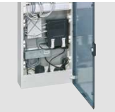 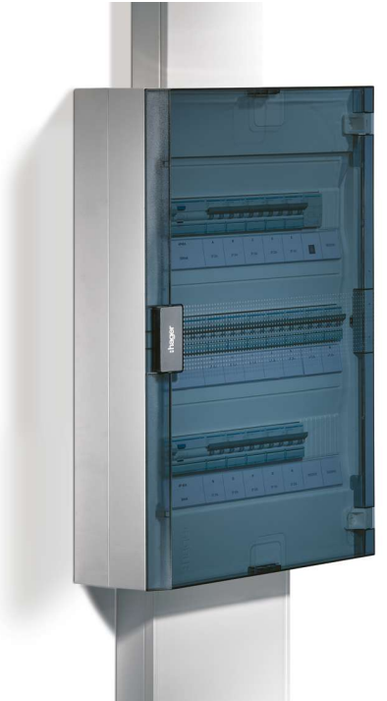 | vega kast, multimedikast, toebehoren | VB218R | vega verdeelkast 2R. 36M. - doorzichtige deur | 97.78 | 10%
 |  |  | VB318R | vega verdeelkast 3R. 54M. - doorzichtige deur | 119.34
 |  |  | VB418R | vega verdeelkast 4R. 72M. - doorzichtige deur | 176.62
 |  |  | VB318B | vega verdeelkast 3R. 54M. - volle deur | 119.34
 |  |  | JP015 | Afdekstrook 18M. | 6.48
 |  |  | VZ005VB | Horizontale verbindingsKit voor vega | 23.89
 |  |  | VZ006VB | Verticale verbindingsKit voor vega | 23.89
 |  |  | VB418MMT | Multimediakast vega 1R. 18M. - doorzichtige deur | 256.44
 |  |  | VZ00ASF | Stopcontactblok multimedia met 3 draaibare stopcontacten | 76.23
 |  |  | VZ306 | Set VDI met 2 snelbinders + 4 schroeven | 4.46
 |  |  | VZ02MM | Bevestigingssteun VDI | 11.16
 |  |  | FZ06MB | Patch panel met 6 connectoren RJ45 Cat 6 UTP | 94.31
 |  |  | TN004S | RJ45-connector Cat 5e UTP + modulaire houder | 24.02
 |  |  | TN003S | RJ45-connector Cat 6 UTP + modulaire houder | 26.54
 |  |  | JK113B13 | Verdeelkanaal JK L.1,3m - 250mm | 67.32
 |  |  | JK113B20 | Verdeelkanaal JK L.2m - 250mm | 103.62
 |  |  | JK113B26 | Verdeelkanaal JK L.2,6m - 250mm | 134.66
 |  |  | JK218B13 | Verdeelkanaal JK L.1,3m - 355mm | 97.73
 |  |  | JZ132 | Verdeelkanaalverbreder JK - 250mm | 51.8
 |  | vegaD, volta inbouwkast, vector IP 65 kast | FD42BN | Opbouw verdeelkast vega D 4R. 96M. - volle deur | 508.45 | 10%
 |  |  | FD52BN | Opbouw verdeelkast vega D 5R. 120M. - volle deur | 592.38
 |  |  | FD62BN | Opbouw verdeelkast vega D 6R. 144M. - volle deur | 633.8
 |  |  | VU36LN | Inbouw verdeelkast volta 3R. 36M. | 153.56
 |  |  | VE110M | Waterdichte verdeelkast vector IP65 1R. 10M. | 54.16
 |  |  | VE212M | Waterdichte verdeelkast vector IP65 2R. 24M. | 166.28
 |  | teleruptor, contactor, modulaire schakelaar, hoofschakelaar | EPN520 | Teleruptor 16A 230V AC 2NO 1M. | 55.03 | 10%
 |  |  | EPN526 | Teleruptor 16A 48V AC 2NO 1M. | 57.95
 |  |  | ESC225 | Contactor 2x25A 230V 2NO 1M. | 57.95
 |  |  | ESC240 | Contactor 2x40A 230V 2NO 3M. | 93.02
 |  |  | ESC463 | Contactor 4x63A 230V 4NO 3M. | 235.8
 |  |  | ETC225S | Contactor D/N geruisloos 2x25A 230V 2NO 1M. | 115.25
 |  |  | SBN240 | Modulaire schakelaar 2 polig 40A | 32.48
 |  |  | SBN440 | Modulaire schakelaar 4 polig 40A | 55.22
 |  |  | HAB406 | Hoofdschakelaar 4P 63A | 76.98
Mono en driefasige (veiligheids)transformator |  | transfo's | ST312 | Transformator 220V/12-24V 25VA 4M. | 79.68 | 10%
 |  |  | ST314 | Transformator 220V/12-24V 40VA 4M. | 121.38
 |  |  | ST305 | Beltransformator 220V/8-12V 16VA 3M. | 81.38
Onderdelen van technische installaties domotica-installatie |  | Basis componenten domotica | TXA101 | Programmeerkoffer met domovea basic | 1131.93 | 10%
 |  |  | TXB302 | Ingangsmodule voor inbouw 2 potentiaalvrije contacten | 110.53
 |  |  | TXB304 | Ingangsmodule voor inbouw 4 potentiaalvrije contacten | 156.56
 |  |  | TXA304 | Module 4 ingangen 230V~ | 307.65
 |  |  | TXA022 | Schakelklok 24u+7d. 2 kanalen | 379.56
 |  |  | WXT314 | Mechanisme gallery Knx 4 drukknoppen met LED | 92.41
 |  |  | WXE314B | Toets gallery Knx 4 drukknoppen met Led polarwit | 26.29
 |  |  | WXA450 | Montagekader gallery 45x45 mm met schroeven | 2.39
 |  |  | WXP0002 | Afdekplaat gallery enkelvoudig polarwit | 2.54
 |  |  | 80142180 | Knx-monoblock mechanisme voor 2-voudige toets S.1 | 118.01
 |  |  | 80960399 | Toets 2V monoblock S.1 polarwit mat | 8.31
 |  |  | 10119909 | Afdekplaat 1-voudig S.1 polarwit, mat | 2.41
 |  |  | TXM616D | Uitgangsmodule 16 contacten 16A cap. belasting | 829.35
 |  |  | TXA604D | Module 4 uitgangen 16A/230V~ voor capacitieve belasting | 391.47
...
 |  |  | Referentie | Omschrijving | Tarief | % EXTRA korting | Educatief of didactisch materiaal?
 |  |  | XVA280 | Dongle 4G voor witty plus/pro | 57.42
 |  |  | XVA610 | Monofasige meter modubus - dynamisch laden | 128.23
 |  |  | XVA630 | Driefasige meter modbus - dynamisch laden | 182
Materiaal voor datacommunicatie en netwerkverbindingen |  | vega multimedikast, toebehoren | VB418MMT | Multimediakast vega 1R. 18M. - doorzichtige deur | 256.44 | 10%
 |  |  | VZ00ASF | Stopcontactblok multimedia met 3 draaibare stopcontacten | 76.23
 |  |  | VZ306 | Set VDI met 2 snelbinders + 4 schroeven | 4.46
 |  |  | VZ02MM | Bevestigingssteun VDI | 11.16
 |  |  | FZ06MB | Patch panel met 6 connectoren RJ45 Cat 6 UTP | 94.31
 |  |  | TN004S | RJ45-connector Cat 5e UTP + modulaire houder | 24.02
 |  |  | TN003S | RJ45-connector Cat 6 UTP + modulaire houder | 26.54
Displays en melders, kwh tellers | 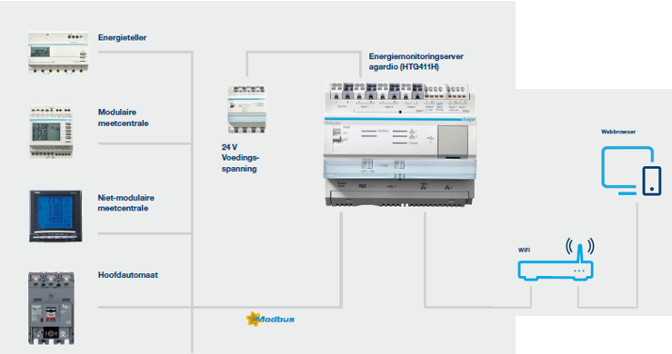 | Agardio server, energietellers | HTG411H | Multi-energie gegevensserver + µ SD | 1925.72 | 10%
 |  |  | HTG911H | Voeding 24 V DC 2,5A tot 70°C | 192.61
 |  |  | HTG465H | Modbus kabel 3 m met RJ45-draden | 86.17
 |  |  | HTG482H | Modbus kabel 2 m RJ45-RJ45 | 17.48
 |  |  | ECN140D | Teller monofasig P+N, rechtstreeks 40 A 1M | 88.9
 |  |  | ECR140D | Teller monofasig P+N, rechtstreeks 40A 1M Modbus MID | 180.41
 |  |  | ECP180D | Teller monofasig P+N, rechtstreeks 80A 2M S0 MID | 177.81
 |  |  | ECA180D | Teller monofasig P+N, rechtstreeks 80A 2M Agardio MID | 258.46

